07) Ethernet
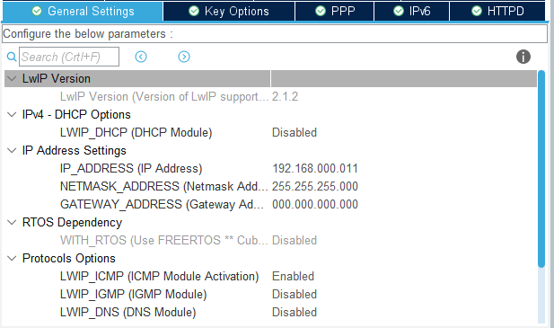
Ethernet 통신
- Ethernet 통신을 통해 PC와 Data를 주고 받는다.
- RJ45 LAN connector 로 연결 한다.
- Etherent setting (100MBits/s, Full Duplex)
MAC Addr : 00:80:E1:00:00:00
PHY Addr : 1
BCR : 0x00, BSR : 0x01, PHYSR : 0x10, MICR : 0x11, MISR : 0x12
<Cube Setting>
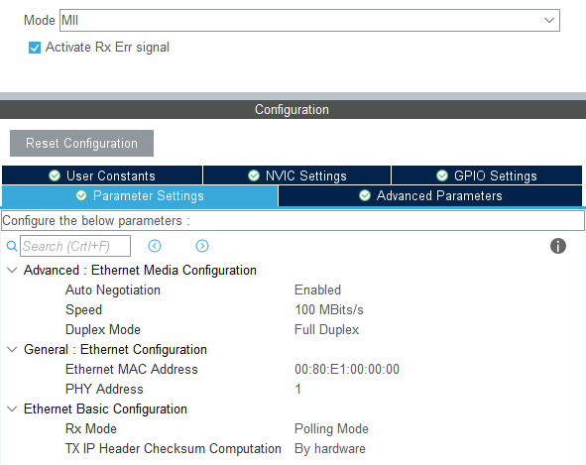
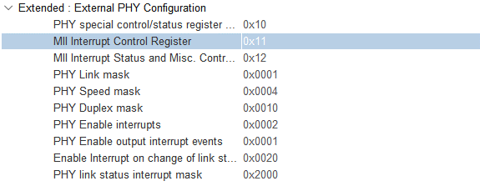

※ Cube default setting에서 PHYSR : 0x1F → 0x10으로 수정 필요 (아래는 stm32f4xx_hal_conf.h에서 직접 수정할 시 작업 내용)

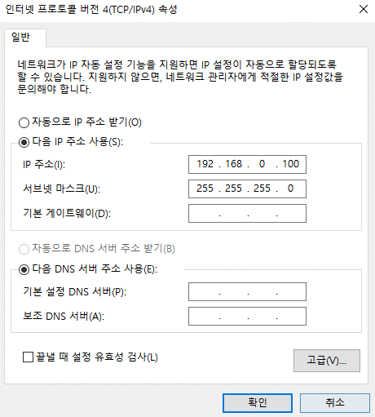
- LWIP setting
LWIP_DHCP : Disable | <PC Setting>
IP Addr : 192.168.000.111
NETMASK Addr : 255.255.255.000
Gateway Addr : 000.000.000.000
MEM_SIZE(Heap memory size) : 10*1024 Byte(s)
<Cube Setting>

